Sheet1
날짜 | A지점 | B지점 | C지점 |  | A지점 | B지점 | C지점
2020-07-01 | 239 | 246 | 268 | count | 13 | 13 | 13
2020-07-02 | 249 | 257 | 279 | mean | 249.76923077 | 259.69230769 | 271
2020-07-03 | 237 | 270 | 271 | std | 7.6828146552 | 6.7870540416 | 5.4772255751
2020-07-06 | 252 | 262 | 273 | min | 237 | 246 | 261
2020-07-07 | 252 | 265 | 269 | 25% | 247 | 257 | 268
2020-07-08 | 247 | 266 | 267 | 50% | 250 | 262 | 272
2020-07-09 | 250 | 265 | 272 | 75% | 252 | 265 | 275
2020-07-10 | 252 | 250 | 276 | max | 262 | 270 | 279
2020-07-13 | 256 | 253 | 277
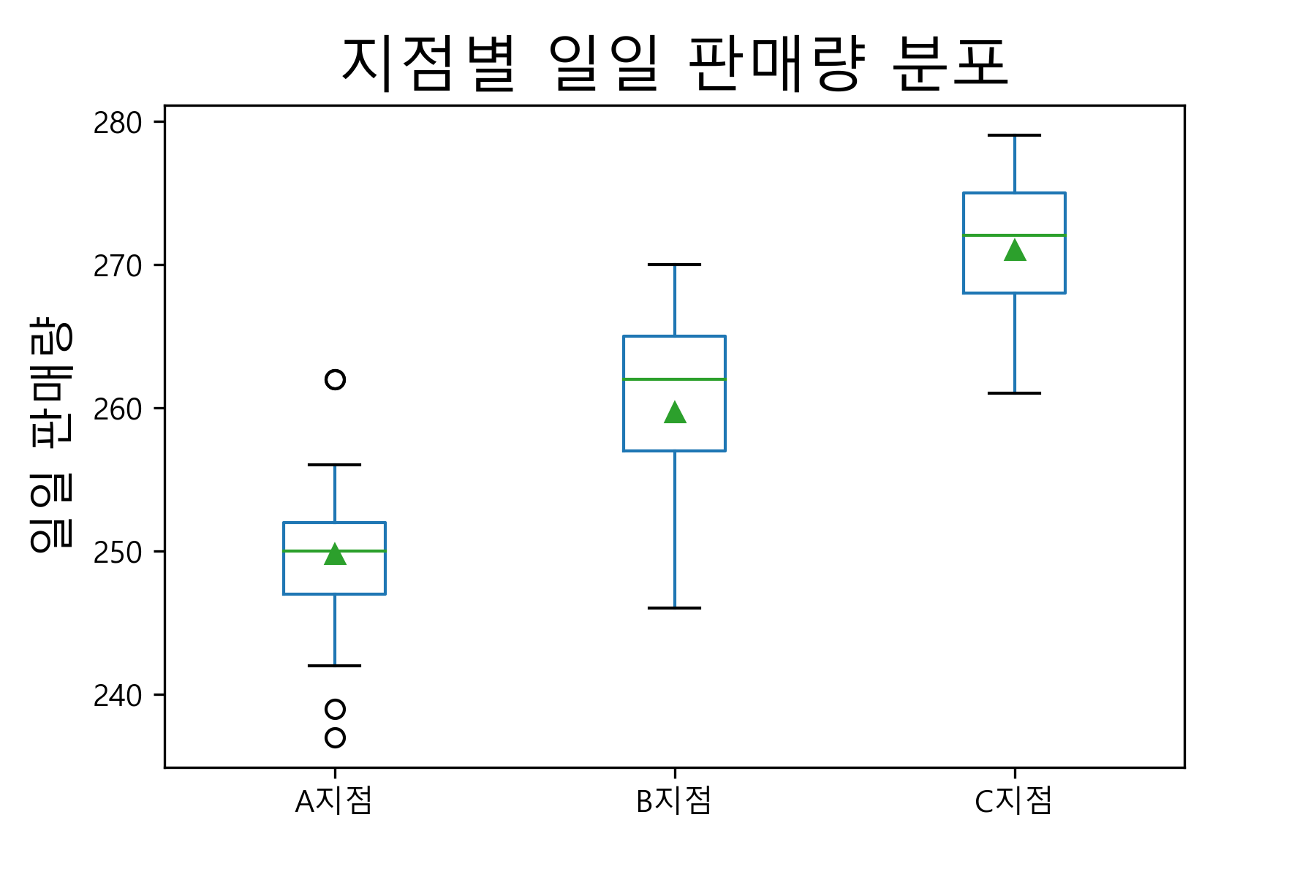
2020-07-14 | 247 | 259 | 273
2020-07-15 | 262 | 262 | 262
2020-07-16 | 242 | 262 | 275
2020-07-17 | 262 | 259 | 261

